שאלה 2
 | נדרש א-פקודות יומן:
 |  |  |  |  | נדרש ב-דוחות:
 |  |  | חובה | זכות |  | דוח על הפעילות:
סעיף 1: |  |  |  |  |  | מחזור הפעילות:
 |  | ריהוט | 350,000 |  |  | הכנסות מתרומות | 1,100,000
 |  | מזומן |  | 350,000 |  | הכנסות מתרומות בגין נכסים ללא תמורה | 600,000
 |  |  |  |  |  | הכנסות שחרור מהגבלה | 215,000
 |  | נכסים נטו לא מוגבלים שלא יועדו | 350,000 |  |  | סך ההכנסות: | 1,915,000
 |  | נכסים נטו לא מוגבלים ששימשו לרכוש קבוע |  | 350,000
 |  |  |  |  |  | עלות הפעילות:
 |  | הוצאות פחת ריהוט | 41,667 |  |  | הוצאות פחת ריהוט | 41,667
 |  | פחת נצבר |  | 41,667 |  | הוצאות פחת כלי רכב | 8,333
 |  |  |  |  |  | הוצאות שכר | 200,000
 |  | נכסים נטו לא מוגבלים ששימשו לרכוש קבוע | 41,667 |  |  | הוצאות תפעול | 180,000
 |  | נכסים נטו לא מוגבלים שלא יועדו |  | 41,667 |  | הוצאות פרסום | 80,000
 |  |  |  |  |  | הוצאות בגין ספרי לימוד | 110,000
 |  |  |  |  |  | סך עלות הפעילות | 620,000

סעיף 2: |  |  |  |  |  | עודף הכנסות | 1,295,000
 |  | מזומן | 1,100,000
 |  | הכנסות מתרומות |  | 1,100,000 |  | דוח על הנכסים המזוהים נטו:

סעיף 3: |  |  |  |  |  | פרטים |  | נכסים לא מוגבלים |  |  | נכסים
 |  | חייבים | 120,000 |  |  |  |  | שלא יועדו | שיועדו | ששימשו לר״ק | מוגבלים
 |  | נכסים נטו שקיימת לגביהם הגבלה |  | 120,000 |  | נתון 1 - רכישת ריהוט |  | (350,000) |  | 350,000
 |  |  |  |  |  | נתון 1.2 - פחת על הריהוט |  | 41,667 |  | (41,667)
 |  | הנחה-מכיוון שהם לטווח הרחוק זה בגין הגבלה |  |  |  | נתון 3-תרומה מותנת בזמן |  |  |  |  | 120,000
 |  |  |  |  |  | נתון 6-תרומה לטובת ספרי לימוד |  |  |  |  | 90,000
 |  |  |  |  |  | נתון 7-מיצוי תרומת ספרי לימוד |  |  |  |  | (90,000)
 |  |  |  |  |  | נתון 8.1-קבלת כלי רכב |  | (600,000) |  | 600,000
סעיף 4: |  | הוצאות שכר | 200,000 |  |  | נתון 8.2-פחת על כלי הרכב |  | 8,333 |  | (8,333)
 |  | הוצאות תפעול | 180,000 |  |  | נתון 9.1-עמידה בתרומה מותנת לפעילות העשרת ילדים |  |  |  |  | 400,000
 |  | הוצאות פרסום | 80,000 |  |  | נתון 9.2-תרומה מוגבלת לפעילות העשרה לילדים |  |  |  |  | 500,000
 |  | מזומן |  | 460,000 |  | נתון 10.1-הגבלת זמן שימוש במבנה |  | 0 |  | 0 | 1,500,000
 |  |  |  |  |  | נתון 10.2 שחרור מהגבלת זמן שימוש במבנה |  |  |  |  | (125,000)
 |  |  |  |  |  | נתון 10.3-מעבר לרכוש קבוע |  | (125,000) |  | 125,000
סעיף 5: |  |  |  |  |  | עודף הכנסות על הוצאות |  | 1,295,000
 |  | אין להכיר בבסכום מכיוון שהוא לא התקיים עד תום תקופת הדיווח |  |  |  | סה״כ |  | 270,000 | 0 | 1,025,000 | 2,395,000

סעיף 6: |  | מזומן | 90,000
 |  | נכסים נטו שקיימת לגביהם הגבלה |  | 90,000

סעיף 7:
 |  | הוצאות בגין ספרי לימוד | 110,000
 |  | מזומן |  | 110,000

 |  | נכסים נטו שקיימת לגביהם הגבלה | 90,000
 |  | הכנסות שחרור מהגבלה |  | 90,000

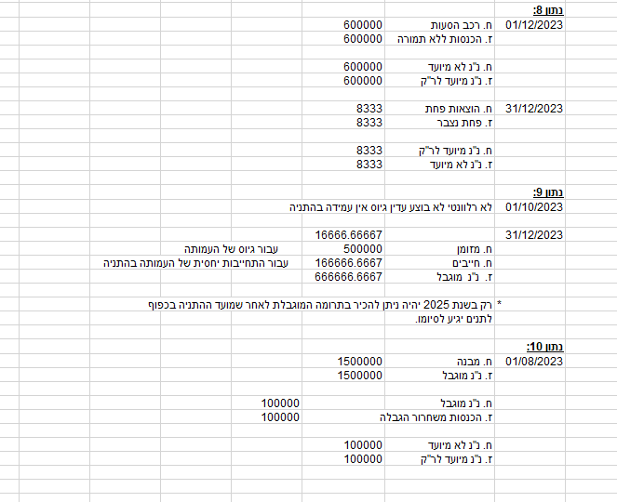
סעיף 8:
 |  | הכנסות מתרומות בגין נכסים ללא תמורה |  | 600,000
 |  | כלי רכב | 600,000

 |  | נכסים נטו לא מוגבלים שלא יועדו | 600,000
 |  | נכסים נטו לא מוגבלים ששימשו לרכוש קבוע |  | 600,000

 |  | הוצאות פחת | 8,333
 |  | פחת נצבר |  | 8,333

 |  | נכסים נטו לא מוגבלים ששימשו לרכוש קבוע | 8,333
 |  | נכסים נטו לא מוגבלים שלא יועדו |  | 8,333

סעיף 9: |  | החברה הצליחה לעמוד בתנאי לכן נכיר בהכנסות

 |  | מזומן | 400,000
 |  | מקדמה הניתנת להחזרה |  | 400,000

 |  | מקדמה הניתנת להחזרה | 400,000
 |  | נכסים נטו שקיימת לגביהם הגבלה |  | 400,000

 |  | מזומן | 500,000
 |  | נכסים נטו שקיימת לגביהם הגבלה |  | 500,000

סעיף 10: |  | מבנה | 1,500,000
 |  | נכסים נטו שקיימת לגביהם הגבלה |  | 1,500,000

 |  | נכסים נטו שקיימת לגביהם הגבלה | 125,000
 |  | הכנסות שחרור מהגבלה |  | 125,000

 |  | נכסים נטו לא מוגבלים שלא יועדו | 125,000
 |  | נכסים נטו לא מוגבלים ששימשו לרכוש קבוע |  | 125,000

